Sheet1
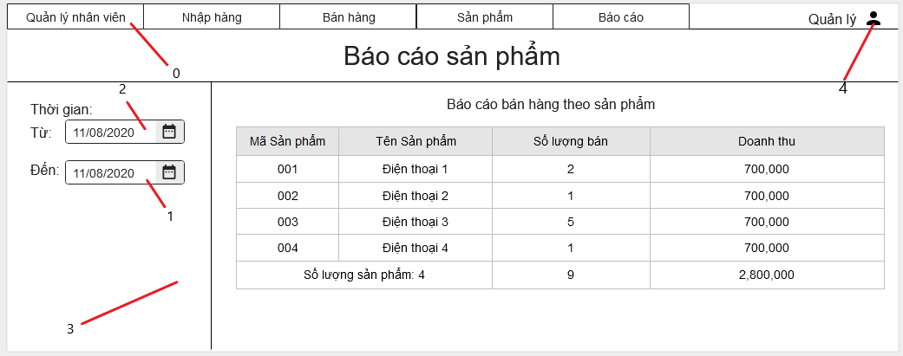

Danh sách biến cố
STT | Điều kiện kích hoạt | Xử lí | Ghi chú
0 | Chọn Menu | Chuyển sang trang hiển thị theo menu item đã chọn
1 | Chọn nút đổi thời gian | Hiện bảng đổi thời gian
2 | Chọn nút đổi thời gian | Hiện bảng đổi thời gian
3 | Khởi động màn hình | Đọc bảng báo cáo doanh thu theo sản phẩm
4 | Chọn danh mục tài khoản | Mở trang danh mục tài khoản

Danh sách các thành phần của giao diện
STT | Tên | Kiểu | Ý nghĩa | Miền giá trị | Giá trị mặc định | Ghi chú
1 | MenuI_QLNV | Menu Item | Mở danh mục QLNV
2 | MenuI_NhapHang | Menu Item | Mở danh mục Nhập Hàng
3 | MenuI_BanHang | Menu Item | Mở danh mục Bán Hàng
4 | MenuI_SanPham | Menu Item | Mở danh mục Sản Phẩm
5 | Menu_BaoCao | Menu | Chọn danh mục Báo Cáo
6 | LB_TieuDe | Label | Hiển thị tiêu đề
7 | LB_TieuDe2 | Label | Hiển thị tiêu đề 2
8 | LB_Admin | Label | Mở danh mục Tài khoản
9 | DP_ThoiGianTu | Datepicker | Chọn ngày từ
10 | DP_ThoiGianDen | Datepicker | Chọn ngày đến
11 | TB_BaoCaoSP | Table | Bảng báo cáo doanh thu theo sản phẩm

